4566 2016年芜湖花桥镇 东风路
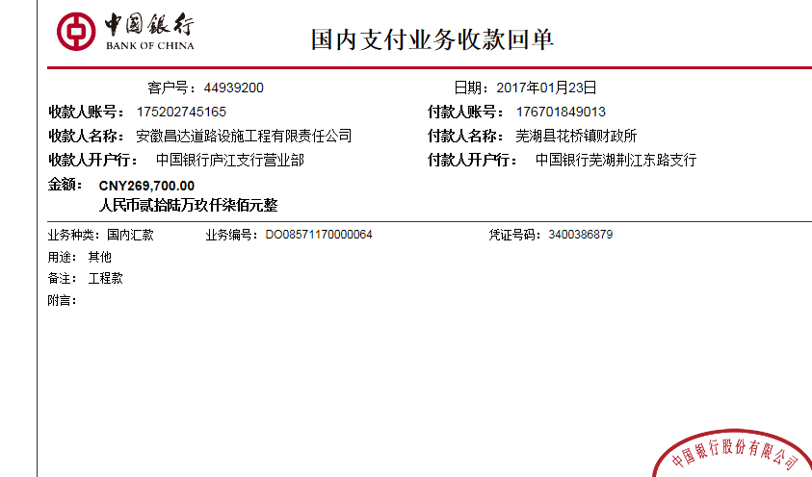
工程款支付证书 |  |  |  |  |  |  |  |  |  |  |  |  |  |  | 本次
工程名称 |  | 2016年芜湖县农村公路老村级畅通工程撤并村硬化工程（花桥镇：东风路） |  |  |  |  |  |  |  |  | 档案编号 |  | CD2016-093
合同金额 |  | 449,548.20 |  |  |  | 中标日期 | 2016.7.29 |  |  |  | 合作单位 |  | 周长平 |  | CD2016-093 | 100 | 4566 | 2016年芜湖县农村公路老村级畅通工程撤并村硬化工程（花桥镇：东风路） | 2016.7.29 | 449548.20 | 严书生 | 40日历天 | 芜湖县 花桥镇 | 芜湖公司王冬汉13855369629 | 朱 工13505599222 | 抽签项目，中标通知书复印件以及施工合同和投资协议原件在庐江 | √
决算金额 |  |  |  |  |  | 竣工日期 |  |  |  |  | ERP编号 |  | 4566
序号 | 工程款到账 |  |  | 开票情况 |  | 成本发票 | 扣管理费 |  | 代扣税金 |  | 其他扣款 |  | 实际支付 |  |  |  |  | 增值税及附加税：24054.32；2017.1.6办理外经证500
 | 日期 | 账户 | 金额 | 日期 | 金额 | 金额 | 比例 | 金额 | 税率 | 金额 | 金额 | 备注 | 户名 | 金额
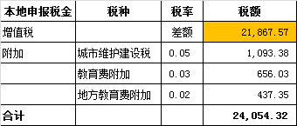
1 | 2017-01-23 | 中 | 269,700.00 | 2017-01-13 | 269,700.00 |  | 分公司 | 0.00 | 增值税及附加 | 24,054.32 | 500.00 | 2017.1.6办理外经证 |  | 245,145.68

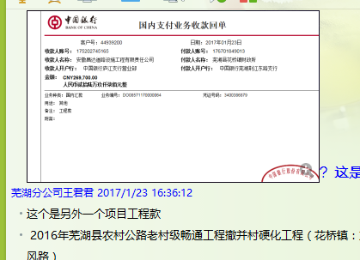

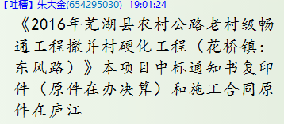
合计 |  | - | 269,700.00 | - | 269,700.00 | 0.00 | - | 0.00 | - | 24,054.32 |  | - |  | 245,145.68 | 54.53%
本次支付金额 |  | 小写 | 245,145.68 |  |  |  | 支付账号 |  | 周长平 建行芜湖利民中路支行。 |  |  |  |  |  | 完工证明？
 |  | 大写 | 245145.68 |  |  |  |  |  | 6236·6816·5000·0074·064
申请部门 意见 |  | 1、 | 抽签项目，本项目中标通知书复印件（原件在办决算）和施工合同原件在庐江 |  |  |  |  |  | 2、此次借条已提供 。？
项目管理 意见 |  | 何总、朱总已同意支付（附表背面截图）。
财务审核 意见
质安稽查 意见 |  | 是□否□营改增项目，及材料款支付核实：
总经理审批

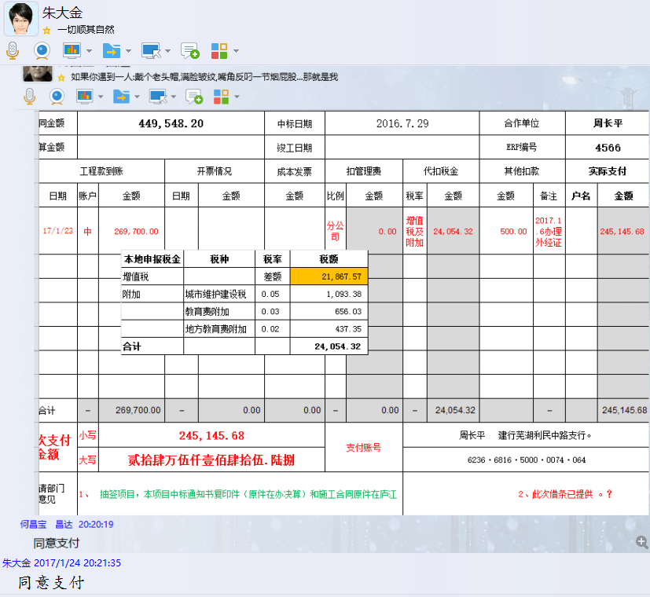

2
工程款支付证书 |  |  |  |  |  |  |  |  |  |  |  |  |  |  | 本次
工程名称 |  | 2016年芜湖县农村公路老村级畅通工程撤并村硬化工程（花桥镇：东风路） |  |  |  |  |  |  |  |  | ERP编号 | 4566 | 档案编号 | CD2016-093 | CD2016-093 | 100 | 4566 | 2016年芜湖县农村公路老村级畅通工程撤并村硬化工程（花桥镇：东风路） | 2016.7.29 | 449548.20 | 严书生 | 40日历天 | 芜湖县 花桥镇 | 芜湖公司王冬汉13855369629 | 朱 工13505599222 | 抽签项目，中标通知书以及施工合同和投资协议原件在庐江 | 中标 | 经营部 | 李想 | 有 | 3567.57 | 59.40 | 107.03 | 71.35 | 178.38 | S170401
合同金额 |  | 449,548.20 |  | 中标 日期 | 2016.7.29 |  | 已 供 工程资料 | 抽签项目，中标通知书以及施工合同 |  |  |  | 庐江 | 责任 单位 | 芜湖 王冬汉13855369629
决算金额 |  |  |  | 竣工 日期 |  |  |  |  |  |  |  | 合肥 | 责任人 | 周长平13505599222
序号 | 工程款到账 |  |  | 开票情况 |  | 管理费 |  | 代缴税金 | 其他扣款 |  | 预留款 |  | 实际支付
 | 日期 | 账户 | 金额 | 日期 | 金额 | 比例 | 金额 | 金额 | 金额 | 备注 | 金额 | 备注 | 户名 | 金额
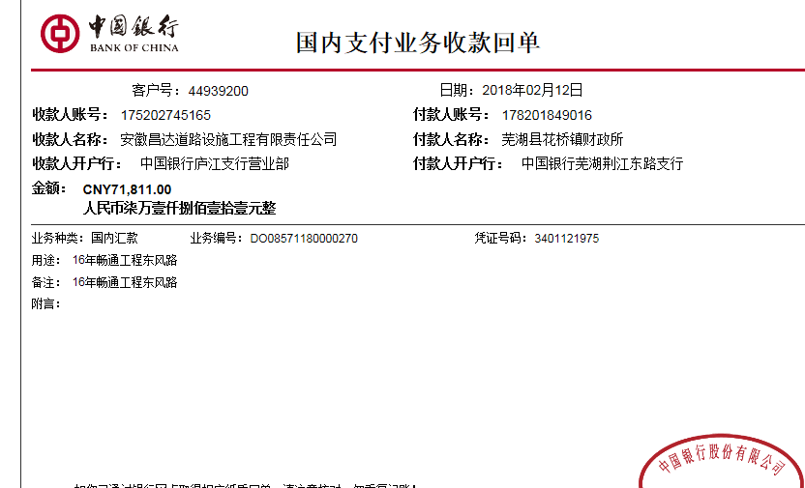
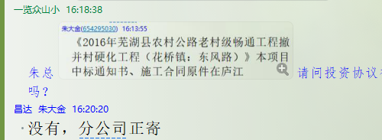
1 | 2017-01-23 | 中 | 269,700.00 | 2018-01-13 | 269,700.00 | 分公司 | 0.00 | 24,054.32 | 500.00 | 2017.1.6办理外经证费用500 |  |  |  | 245,145.68
 | 本次
2 | 2018-02-12 | 中 | 71,811.00 |  |  |  | 0.00 | 9,790.00 | 500.00 | 2018.2.1办理涉税事项报告表费用500 |  |  | 周长平 | 61,521.00

合计 |  | - | 341,511.00 | - | 269,700.00 | - | 0.00 | 33,844.32 | 1,000.00 | - | 0.00 | - | - | 306,666.68
本次结算 支付明细 |  | 应支付金额 |  | 61,521.00 |  |  |  | 实际支付金额 |  | 小写 | 61,521.00
 |  | 已支付金额 |  | 0.00 |  |  |  |  |  | 大写 | 陆万壹仟伍佰贰拾壹元整
申请部门 意见 |  | 户名：周长平。 开户行：建行芜湖利民中路支行。 卡号：6236·6816·5000·0074·064 |  |  |  |  |  | 项目管理 意见 |  | 何总、朱总已同意支付（附表背面截图）。
财务初审 意见 |  |  |  |  |  |  |  | 财务审核 意见
质安初审 意见 |  |  |  |  |  |  |  | 质安稽查 意见
总经理审批 |  |  |  |  |  |  |  | 董事长审批

